Solicitud gráfica
 | Área: | Matemáticas |  |  | Fecha:
 | Grado: | 10
 | Título del tema: | Identifica tipos de ángulos ubicados en posición canónica |  |  | ¿Cuaderno de estudio o recurso? | Recurso
 | Editor: | ANDRES GOMEZ |  |  | Motor del recurso | M3A

 | Código guión o recurso: | MA_10_02_REC20 | ← Para determinar este código, visite la hoja de Ayuda
 |  |  |  |  | ESPECIFICACIÓN DE ARCHIVOS A ENTREGAR
Núm. | Archivo Shutterstock o ruta en web | Imagen para: | Tipo | Ubicación de la imagen en el recurso M3A | Nombre imagen SMALL | Tamaño imagen SMALL | Nombre imagen ZOOM | Tamaño imagen ZOOM | Descripción | Observaciones
IMG01 | ver descripción | Recurso M3A | Ilustración | Contenido | MA_10_02_REC20_IMG01.png | 110 x 110 px |  |  | Por favor dejar el decimal del ángulo con coma, así: 217,21°, agregar nombres a los ejes del plano cartesiano | 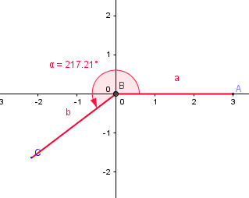
IMG02 | ver descripción | Recurso M3A | Ilustración | Contenido | MA_10_02_REC20_IMG02.png | 110 x 110 px |  |  | Por favor dejar el decimal del ángulo con coma, así: 135,25°, agregar nombres a los ejes del plano cartesiano | 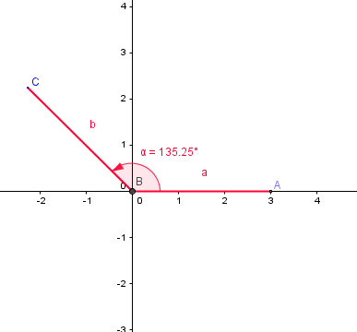
IMG03 | ver descripción | Recurso M3A | Ilustración | Contenido | MA_10_02_REC20_IMG03.png | 110 x 110 px |  |  | 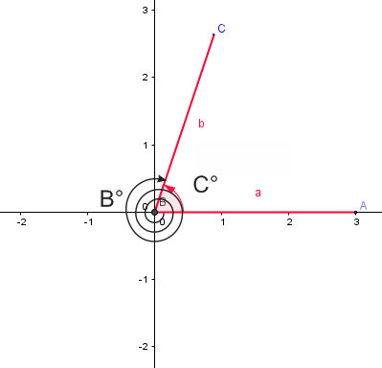 | Tener en cuenta la espiral que indica el número de giros para formar el ángulo
IMG04 | ver descripción | Recurso M3A | Ilustración | Contenido | MA_10_02_REC20_IMG04.png | 110 x 110 px |  |  | 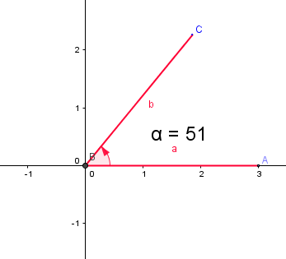
IMG05 | ver descripción | Recurso M3A | Ilustración | Contenido | MA_10_02_REC20_IMG05.png | 110 x 110 px |  |  | 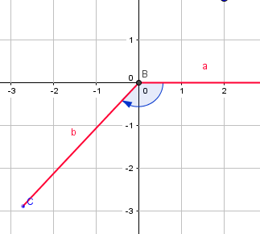
IMG06 | 177120887 | Recurso M3A | Ilustración | Contenido | MA_10_02_REC20_IMG06.png | 110 x 110 px |  |  | 